Sheet1
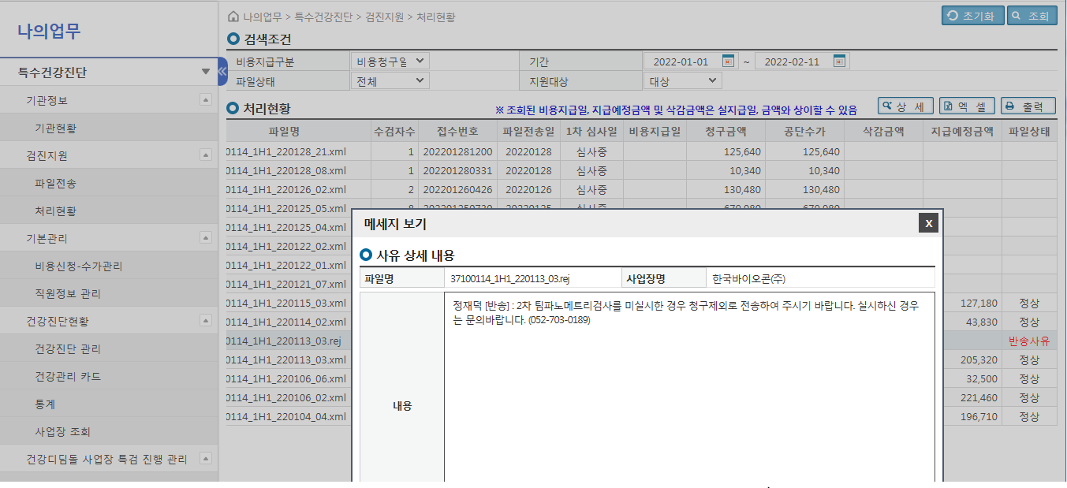
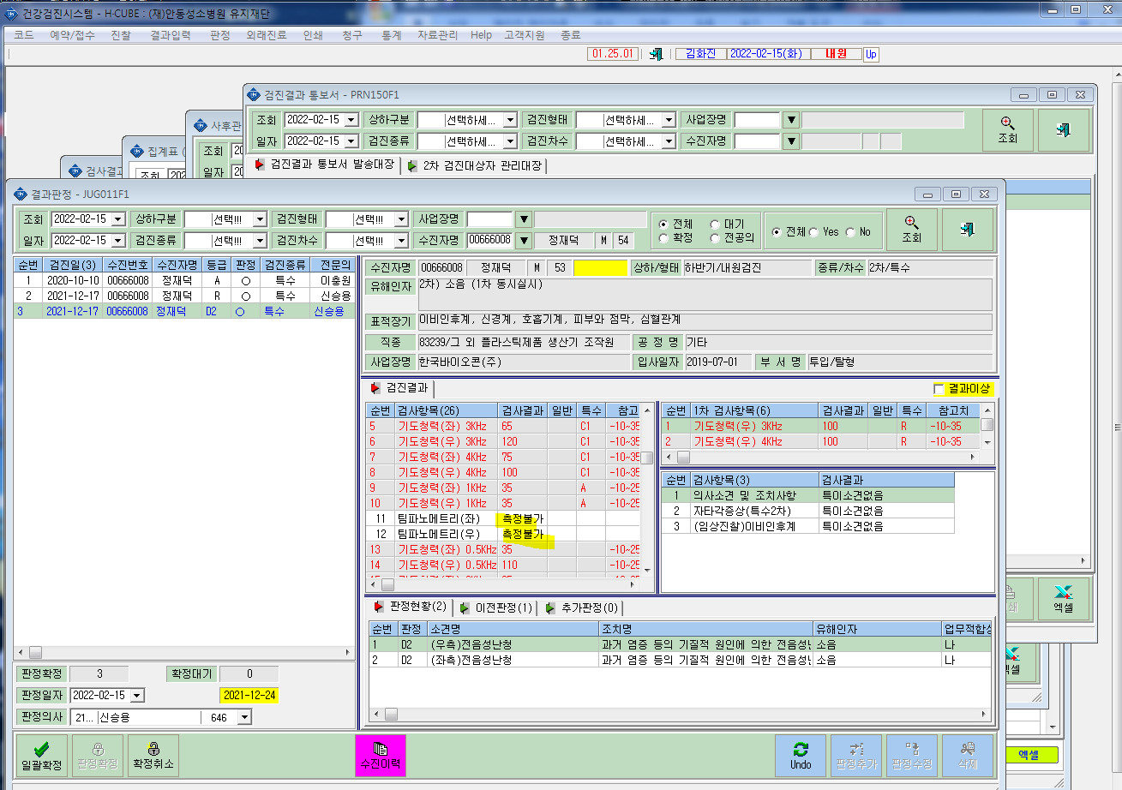
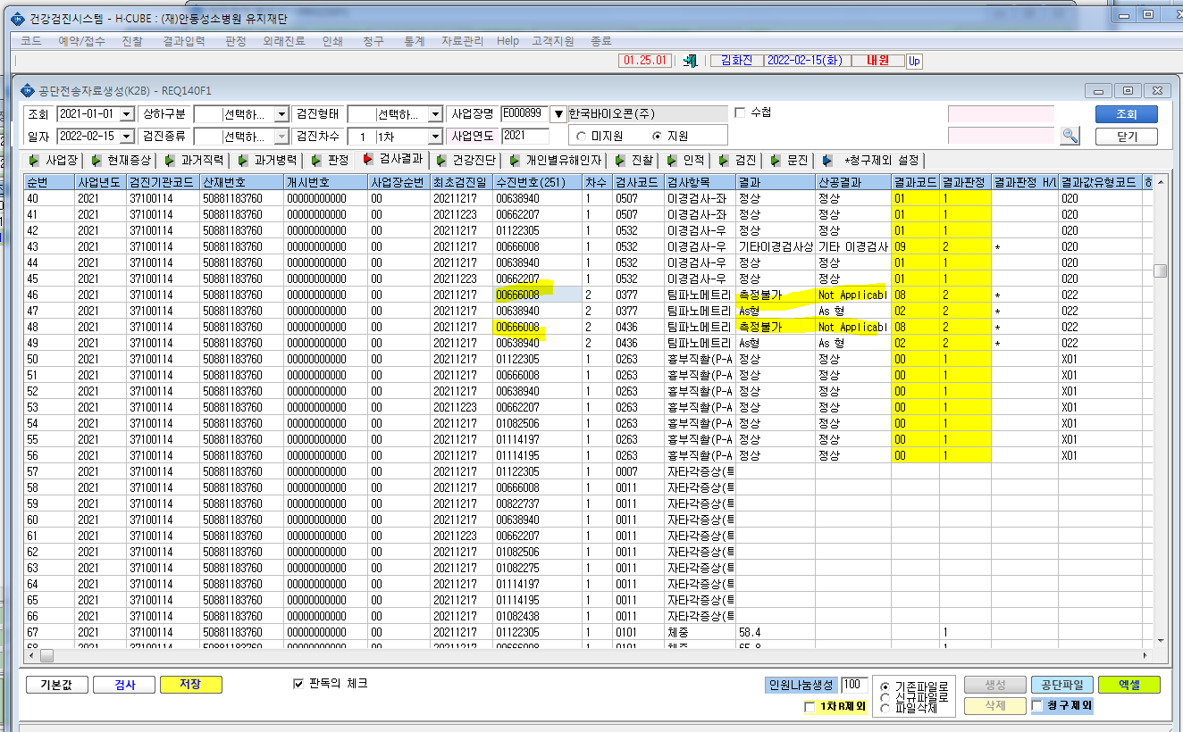
* 공단전송시 검진결과를 삭제를 안하고 검진결과 청구제외는 어떻게 해야하나요?

